Tabelle1
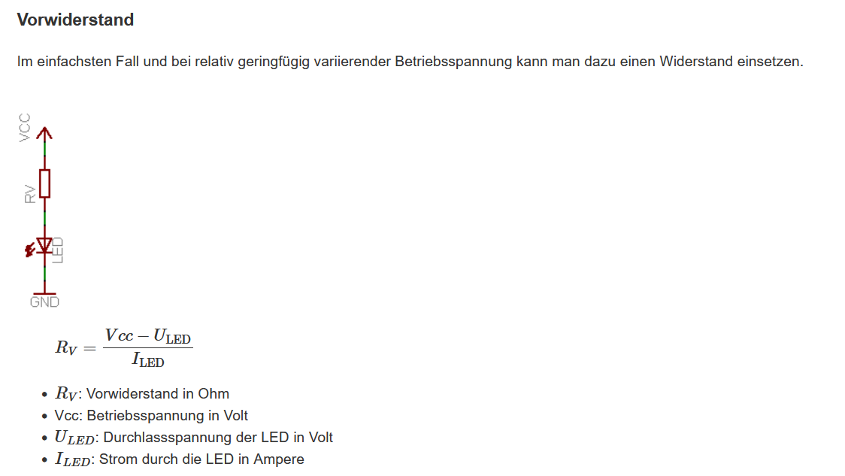
Wiederstandsberechnung für 4N25
Infrared Emitting Diode |  | Siehe
Vcc | 3.3 | https://www.mikrocontroller.net/articles/Optokoppler
Uled | 1.3
Iled | 0.01
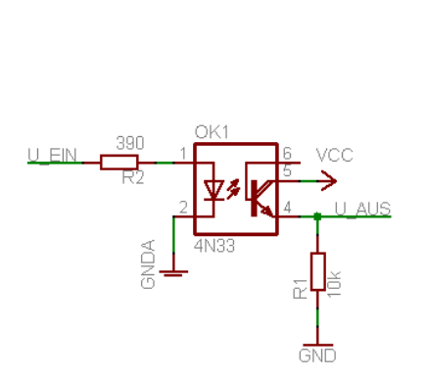
Rv | 200

Phototransistor
Vcc | 5
SF | 4
Iled | 0.01
CTR | 6
Ra | 333.33333333

